상품제안서
락앤락 메트로 퍼펙트씰 토트 텀블러 600 | 상품코드: F32677

 |  |  |  |  |  |  | 02-412-0044 | www.easy1.co.kr
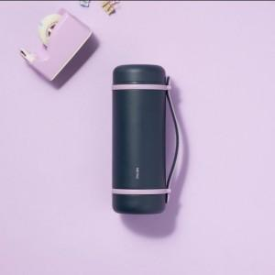

【상세/제작정보】

【인쇄/포장옵션】 | 컬러필름인쇄 / 포장불가능

【공급단가】 | 수량 | 16~ | 50~ | 100~ | 300~ | 500~
*VAT별도 | 단가 | 23,650원 | 23,250원 | 22,850원 | 22,150원 | 21,750원

【상품 URL】 | https://easy1.co.kr:443/src/goods_detail.php?gdno=32677

